48 小学校児童数(教員１人当たり)
 | 48 小学校児童数(教員１人当たり)

 | 時点 2025(R7)年5月1日（毎年） |  |  |  |  |  |  | 平 均 値 |  |  |  | 12.5
 | 単位 人，人 |  |  |  |  |  |  | 標準偏差 |  |  |  | 3.5
 | 市町村名 | 指標 | 順位 |  | #REF! | 教員数 | 市町村名 | 指標 | 順位 |  | #REF! | 教員数

 | 千葉県 | 15.5 |  | － |  | 18,817 | 八街市 | 12.6 |  | 26 |  | 181
 | 千葉市 | 16.2 |  | 11 |  | 2,726 | 印西市 | 16.7 |  | 10 |  | 478
 | 銚子市 | 8.7 |  | 47 |  | 172 | 白井市 | 15.5 |  | 14 |  | 202
 | 市川市 | 18.1 |  | 3 |  | 1,281 | 富里市 | 14.4 |  | 20 |  | 136
 | 船橋市 | 18.5 |  | 1 |  | 1,717 | 南房総市 | 10.1 |  | 34 |  | 108
 | 館山市 | 8.7 |  | 47 |  | 172 | 匝瑳市 | 8.0 |  | 52 |  | 161
 | 木更津市 | 15.0 |  | 16 |  | 474 | 香取市 | 9.6 |  | 40 |  | 252
 | 松戸市 | 17.5 |  | 5 |  | 1,278 | 山武市 | 9.1 |  | 44 |  | 179
 | 野田市 | 13.5 |  | 22 |  | 497 | いすみ市 | 8.2 |  | 50 |  | 152
 | 茂原市 | 12.3 |  | 29 |  | 264 | 大網白里市 | 12.8 |  | 25 |  | 154
 | 成田市 | 14.6 |  | 19 |  | 395 | 酒々井町 | 14.9 |  | 17 |  | 47
 | 佐倉市 | 14.7 |  | 18 |  | 491 | 栄町 | 9.8 |  | 38 |  | 66
 | 東金市 | 12.6 |  | 26 |  | 177 | 神崎町 | 8.5 |  | 49 |  | 25
 | 旭市 | 10.0 |  | 36 |  | 263 | 多古町 | 9.1 |  | 44 |  | 53
 | 習志野市 | 17.2 |  | 7 |  | 506 | 東庄町 | 13.1 |  | 24 |  | 35
 | 柏市 | 17.3 |  | 6 |  | 1,280 | 九十九里町 | 8.1 |  | 51 |  | 47
 | 勝浦市 | 5.8 |  | 54 |  | 69 | 芝山町 | 10.3 |  | 32 |  | 22
 | 市原市 | 13.3 |  | 23 |  | 863 | 横芝光町 | 9.7 |  | 39 |  | 91
 | 流山市 | 18.5 |  | 1 |  | 789 | 一宮町 | 15.3 |  | 15 |  | 42
 | 八千代市 | 17.2 |  | 7 |  | 564 | 睦沢町 | 10.4 |  | 31 |  | 25
 | 我孫子市 | 14.2 |  | 21 |  | 371 | 長生村 | 9.9 |  | 37 |  | 48
 | 鴨川市 | 9.2 |  | 43 |  | 110 | 白子町 | 8.8 |  | 46 |  | 42
 | 鎌ケ谷市 | 16.0 |  | 12 |  | 298 | 長柄町 | 6.8 |  | 53 |  | 25
 | 君津市 | 12.6 |  | 26 |  | 256 | 長南町 | 11.6 |  | 30 |  | 21
 | 富津市 | 10.3 |  | 32 |  | 132 | 大多喜町 | 9.3 |  | 42 |  | 29
 | 浦安市 | 17.6 |  | 4 |  | 464 | 御宿町 | 9.6 |  | 40 |  | 17
 | 四街道市 | 17.1 |  | 9 |  | 309 | 鋸南町 | 10.1 |  | 34 |  | 17
 | 袖ケ浦市 | 15.7 |  | 13 |  | 244

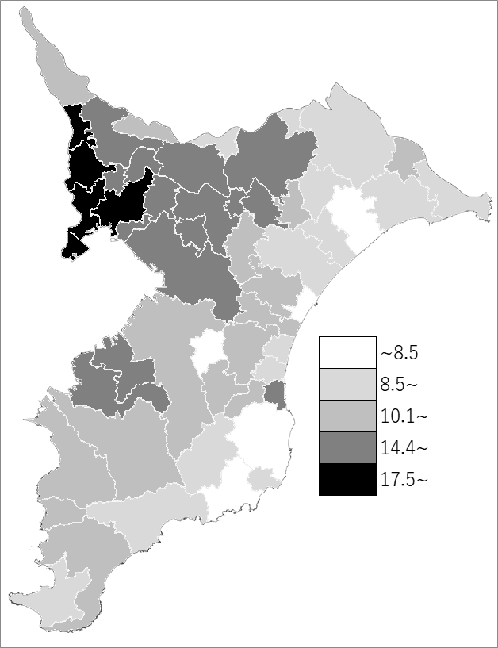
 | 千葉県の推移
 | 教員数（右軸） | 指標
令和3年 | 18454 | 16.6
令和4年 | 18560 | 16.3
令和5年 | 18642 | 16.1
令和6年 | 18752 | 15.8
令和7年 | 18817 | 15.5

《備 考》 ・資料出所 統計課「学校基本統計（学校基本調査結果）」 ・算出方法 児童数÷本務教員数

